Base tableau dynamyque
Pour construire un tableau croisé dynamique
Sélectionner entièrement le tableau de gauche
Menu insertion
icône
Cocher par exemple nouvelle feuille de calcul
Une fenêtre apparait à votre droite (on choisit les champs à faire apparaitre dans le tableau croisé en les cochant dans le haut de la fenêtre )
Ensuite vous devez renommer vos onglets en fonction des critères désirés
Vendeur | Jour | Produit | Montant vente
Hélène | 2012-02-03 | Meuble | 2400
Elisabeth | 2012-02-05 | Literie | 1800
Véronique | 2012-02-05 | Meuble | 600
Frédéric | 2012-02-03 | Literie | 900
Yves | 2012-02-06 | Electroménager | 250
Hélène | 2012-02-06 | Meuble | 420
Geneviève | 2012-02-08 | Electroménager | 850
Geneviève | 2012-02-09 | Literie | 800
Yves | 2012-02-09 | Literie | 1450
Véronique | 2012-02-11 | Electroménager | 120
Hélène | 2012-02-12 | Literie | 230
Elisabeth | 2012-02-12 | Meuble | 450
Yves | 2012-02-12 | Hifi | 1
Brigitte | 2012-02-13 | Meuble | 1000
Jérôme | 2012-02-13 | Literie | 190
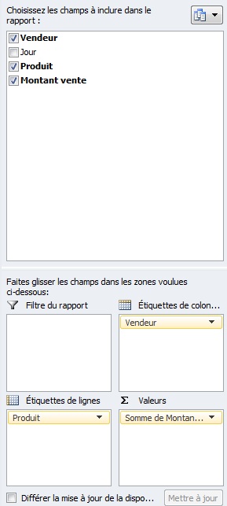
Elisabeth | 2012-02-15 | Hifi | 540

On désire connaitre les ventes par vendeur et par catégories de produits
Plusieurs Tableaux croisés à faire sur plusieurs feuilles de calcul
-Ventes par vendeur et par produits (voir mode opératoire)
-Rajout d'un segment sur feuille de calcul précédente
-Ventes par vendeur et par jour
-Nb de ventes par vendeur et par jour
On désire avoir les vendeurs en colonnes, on fait glisser l'étiquette vendeur que l'on prend plus haut
-Feuille complète (Tout cocher)
-Générer une feuille de calcul automatiqement par venndeur avec son CA par produit

Afin de ne pas voir le texte étiquettes de lignes, se mettre en mode plan,
Menu création - Disposition du rapport - Mode plan

On désire avoir les produits en lignes
Les montants chiffrés sont insérés dans valeurs.
On peut modifier les fonctions ex : au lieu de la fonction somme , on peut dénombrer ou faire des moyennes. En cliquant sur somme des montatnts et en sélectionnant l'option
" paramètres des champs de valeurs" et la fonction désirée.

